主界面
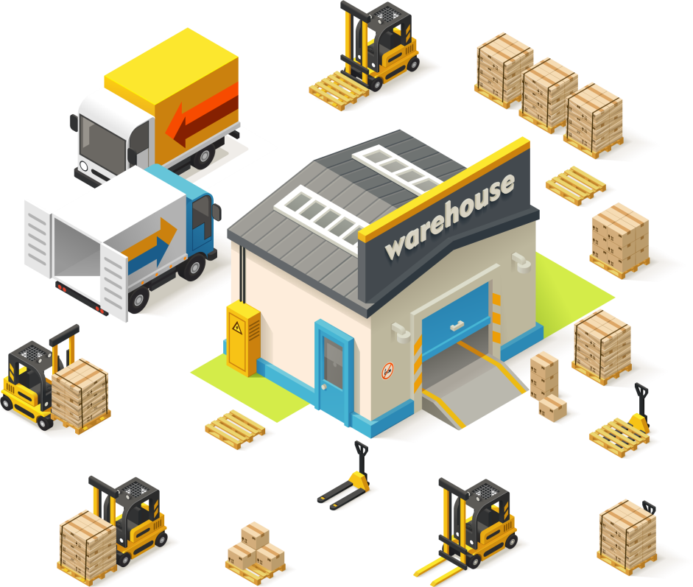

产品数据库
盘库打印表

库存盘点打印条系统——适合厂家与产品商家的库存对账单核对

数据库
主界面
2018年1月1日某产品数量金额明细表

序号 | 客户类别 | 客户名称 | 机型 | 数量 | 原底价 | 现底价 | 单价 | 金额
1 | 大客户1 | 永通 | FH150 | 36 | 4,500 | 4,100 | 400 | 14,400
2 | 大客户2 | 拓展 | FH150 | 11 | 4,500 | 4,100 | 400 | 4,400
3 | 大客户3 | 亚太 | FH150 | 35 | 4,500 | 4,180 | 320 | 11,200
4 | 大客户4 | 国红 | FH150 | 31 | 4,400 | 4,100 | 300 | 9,300
5 | 大客户5 | 鸿大 | FH150 | 25 | 4,400 | 4,100 | 300 | 7,500
6 | 大客户6 | 天一 | FH150 | 26 | 4,400 | 4,100 | 300 | 7,800
7 | 大客户7 | 爱力 | FH150 | 58 | 4,400 | 4,100 | 300 | 17,400
8 | 地包1 | 鹰杰 | FH150 | 57 | 4,400 | 4,100 | 300 | 17,100
9 | 地包2 | 永通 | FH150 | 40 | 4,400 | 4,100 | 300 | 12,000
10 | 地包3 | 拓展 | FH150 | 18 | 4,400 | 4,100 | 300 | 5,400
11 | 地包4 | 亚太 | FH150 | 44 | 4,400 | 4,100 | 300 | 13,200
12 | 地包5 | 鸿大 | FH150 | 37 | 4,500 | 4,180 | 320 | 11,840
13 | 地包6 | 天一 | FH150 | 21 | 4,500 | 4,180 | 320 | 6,720
14 | 地包7 | 爱力 | FH150 | 41 | 4,500 | 4,180 | 320 | 13,120
15 | 直供1 | 鹰杰 | FH150 | 12 | 4,500 | 4,180 | 320 | 3,840
16 | 直供2 | 永通 | FH150 | 93 | 4,500 | 4,180 | 320 | 29,760
17 | 直供3 | 惠成 | FH150 | 23 | 4,500 | 4,180 | 320 | 7,360
18 | 直供4 | 永通 | FH150 | 65 | 4,500 | 4,180 | 320 | 20,800
19 | 直供5 | 拓展 | FH150 | 90 | 4,500 | 4,180 | 320 | 28,800
20 | 直供6 | 亚太 | FH150 | 59 | 4,500 | 4,180 | 320 | 18,880
21 | 直供7 | 鸿大 | FH150 | 44 | 4,500 | 4,180 | 320 | 14,080
22 | 直供8 | 天一 | FH150 | 53 | 4,500 | 4,180 | 320 | 16,960
23 | 直供9 | 惠成 | FH150 | 93 | 4,500 | 4,180 | 320 | 29,760

打印表
尊敬的经销商： |  |  |  |  |  |  |  |  | 4 | 共计23条记录
以下贵公司2018年1月1日某产品数量金额明细表 |  |  |  |  |  |  |  |  |  | 需打印6张
客户类别 | 客户名称 | 机型 | 数量 | 原底价 | 现底价 | 补差单价 | 金额
地包6 | 天一 | FH150 | 21 | 4500 | 4180 | 320 | 6720 | 13
请你核对以上金额后，回传至0571-888888888，以便及时增加贵公司的货款。

 |  |  |  |  | 某产品经销商
主界面

客户类别 | 客户名称 | 机型 | 数量 | 原底价 | 现底价 | 补差单价 | 金额
地包7 | 爱力 | FH150 | 41 | 4500 | 4180 | 320 | 13120 | 14
请你核对以上金额后，回传至0571-888888888，以便及时增加贵公司的货款。

 |  |  |  |  | 某产品经销商

客户类别 | 客户名称 | 机型 | 数量 | 原底价 | 现底价 | 补差单价 | 金额
直供1 | 鹰杰 | FH150 | 12 | 4500 | 4180 | 320 | 3840 | 15
请你核对以上金额后，回传至0571-888888888，以便及时增加贵公司的货款。

 |  |  |  |  | 某产品经销商

客户类别 | 客户名称 | 机型 | 数量 | 原底价 | 现底价 | 补差单价 | 金额
直供2 | 永通 | FH150 | 93 | 4500 | 4180 | 320 | 29760 | 16
请你核对以上金额后，回传至0571-888888888，以便及时增加贵公司的货款。

 |  |  |  |  | 某产品经销商

客户类别 | 客户名称 | 机型 | 数量 | 原底价 | 现底价 | 补差单价 | 金额
直供3 | 惠成 | FH150 | 23 | 4500 | 4180 | 320 | 7360 | 17
请你核对以上金额后，回传至0571-888888888，以便及时增加贵公司的货款。

 |  |  |  |  | 某产品经销商

